P1～3
 | １ 地 区 別 人 口 と 世 帯
 | ←表紙へ |  |  |  |  |  |  |  |  |  |  |  | 地区別町丁字別人口と世帯(P4～P8)へ→
 |  |  |  |  |  |  |  |  |  |  |  |  |  |  |  |  |  |  | 平成30年11月1日現在
 |  | 区・地区名 |  |  | 世帯数 |  | 人 口 |  |  |  |  |  |  | 前月差引 人口増減 | 人口密度 (人/ｋ㎡） |  | 人口分布 （％）
 |  |  |  |  |  |  | 総 数 |  | 男 |  | 女
 |  | 総 数 |  |  | 323,276 |  | 723,101 |  | 361,790 |  | 361,311 |  |  | 89 | 2,198 |  | 100.0
 |  | 緑 区 |  |  | 73,518 |  | 171,883 |  | 86,620 |  | 85,263 |  |  | -36 | 677 |  | 23.8
 |  | 中 央 区 |  |  | 121,268 |  | 271,930 |  | 136,651 |  | 135,279 |  |  | 57 | 7,375 |  | 37.6
 |  | 南 区 |  |  | 128,490 |  | 279,288 |  | 138,519 |  | 140,769 |  |  | 68 | 7,328 |  | 38.6

 |  | 緑 区 |  |  | 73,518 |  | 171,883 |  | 86,620 |  | 85,263 |  |  | -36 | 677 |  | 100.0 | (23.8)
 |  |  | 橋本地区 |  | 34,461 |  | 74,054 |  | 37,530 |  | 36,524 |  |  | 76 | 9,555 |  | 43.1 | (10.2)
 |  |  | 大沢地区 |  | 13,055 |  | 33,064 |  | 16,603 |  | 16,461 |  |  | -43 | 4,339 |  | 19.2 | (4.6)
 |  |  | 城山地区 |  | 9,505 |  | 23,338 |  | 11,671 |  | 11,667 |  |  | -10 | 1,172 |  | 13.6 | (3.2)
 |  |  | 津久井地区 |  | 9,999 |  | 24,572 |  | 12,344 |  | 12,228 |  |  | -14 | 201 |  | 14.3 | (3.4)
 |  |  | 相模湖地区 |  | 3,249 |  | 8,085 |  | 4,138 |  | 3,947 |  |  | -25 | 256 |  | 4.7 | (1.1)
 |  |  | 藤野地区 |  | 3,249 |  | 8,770 |  | 4,334 |  | 4,436 |  |  | -20 | 135 |  | 5.1 | (1.2)
 |  | 中 央 区 |  |  | 121,268 |  | 271,930 |  | 136,651 |  | 135,279 |  |  | 57 | 7,375 |  | 100.0 | (37.6)
 |  |  | 小山地区 |  | 9,833 |  | 20,776 |  | 10,551 |  | 10,225 |  |  | -19 | 5,803 |  | 7.6 | (2.9)
 |  |  | 清新地区 |  | 14,734 |  | 30,483 |  | 15,629 |  | 14,854 |  |  | 0 | 10,771 |  | 11.2 | (4.2)
 |  |  | 横山地区 |  | 5,997 |  | 14,579 |  | 7,262 |  | 7,317 |  |  | -8 | 8,010 |  | 5.4 | (2.0)
 |  |  | 中央地区 |  | 17,683 |  | 35,654 |  | 17,847 |  | 17,807 |  |  | 15 | 10,395 |  | 13.1 | (4.9)
 |  |  | 星が丘地区 |  | 7,781 |  | 17,526 |  | 8,683 |  | 8,843 |  |  | 39 | 12,609 |  | 6.4 | (2.4)
 |  |  | 光が丘地区 |  | 10,960 |  | 26,529 |  | 13,084 |  | 13,445 |  |  | -28 | 10,697 |  | 9.8 | (3.7)
 |  |  | 大野北地区 |  | 29,013 |  | 62,685 |  | 31,476 |  | 31,209 |  |  | 60 | 9,719 |  | 23.1 | (8.7)
 |  |  | 田名地区 |  | 11,793 |  | 30,238 |  | 15,329 |  | 14,909 |  |  | 5 | 3,124 |  | 11.1 | (4.2)
 |  |  | 上溝地区 |  | 13,474 |  | 33,460 |  | 16,790 |  | 16,670 |  |  | -7 | 6,422 |  | 12.3 | (4.6)
 |  | 南 区 |  |  | 128,490 |  | 279,288 |  | 138,519 |  | 140,769 |  |  | 68 | 7,328 |  | 100.0 | (38.6)
 |  |  | 大野中地区 |  | 27,096 |  | 63,486 |  | 31,446 |  | 32,040 |  |  | -30 | 7,916 |  | 22.7 | (8.8)
 |  |  | 大野南地区 |  | 37,687 |  | 78,517 |  | 38,894 |  | 39,623 |  |  | 39 | 14,302 |  | 28.1 | (10.9)
 |  |  | 麻溝地区 |  | 6,917 |  | 18,160 |  | 9,121 |  | 9,039 |  |  | 0 | 2,196 |  | 6.5 | (2.5)
 |  |  | 新磯地区 |  | 5,111 |  | 13,225 |  | 6,694 |  | 6,531 |  |  | -11 | 2,025 |  | 4.7 | (1.8)
 |  |  | 相模台地区 |  | 22,007 |  | 45,419 |  | 22,510 |  | 22,909 |  |  | 57 | 8,334 |  | 16.3 | (6.3)
 |  |  | 相武台地区 |  | 9,439 |  | 19,303 |  | 9,472 |  | 9,831 |  |  | -27 | 13,988 |  | 6.9 | (2.7)
 |  |  | 東林地区 |  | 20,233 |  | 41,178 |  | 20,382 |  | 20,796 |  |  | 40 | 13,865 |  | 14.7 | (5.7)
 |  | （注） １ 人口密度は平成28年12月1日付の市面積を基に算出したものである。
 |  | ２ 世帯数と人口は平成27年国勢調査の確定数を基礎とし、以後、毎月の住民基本台帳の増減を加減して
 |  | 推計したものである。
 |  | ３ 各地区の人口分布は区内における構成比を表している。なお、四捨五入したため合計が一致しない場合がある。

－ 前 月 中 の 人 口 異 動 状 況 －

 | 《 | 10月中の増加人口： 89 |  |  |  |  |  | 10月中の自然減： -88 |  |  |  |  |  | 10月中の社会増： 177 |  |  |  |  |  | 》

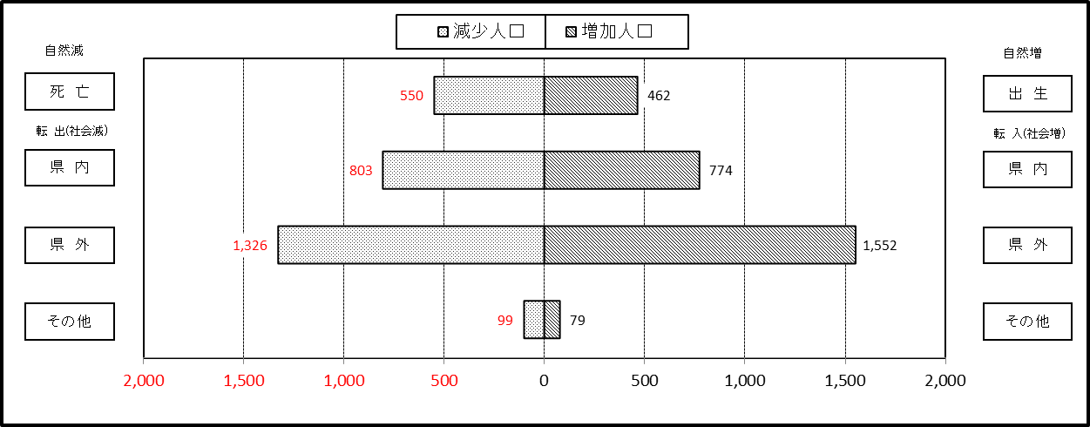

２ 人 口 異 動 状 況

 |  |  |  |  |  |  |  |  |  |  |  |  |  |  |  |  |  |  |  |  | 平成30年10月中
 |  |  |  | 人口増減 | 自 然 増 減 |  |  |  | 社 会 増 減 |  |  |  |  |  |  |  |  |  |  | 対前月 増減率(％)
 |  |  |  |  | 増 減 | 増 |  | 減 | 増 減 | 増 |  |  |  |  | 減
 |  |  |  |  |  | 出 生 |  | 死 亡 |  | 転 入 |  | 市内異動 |  | 区内異動 | 転 出 |  | 市内異動 | 区内異動
 |  |  |  |  |  |  |  |  |  |  |  | 他区から転入 |  | 他地区から転居 |  |  | 他区への転出 | 他地区への転居
総 数 |  |  |  | 89 | -88 | 462 |  | 550 | 177 | 2,405 |  | 445 |  | 1,449 | 2,228 |  | 445 | 1,449 |  | 0.01
緑 区 |  |  |  | -36 | -47 | 101 |  | 148 | 11 | 485 |  | 122 |  | 323 | 459 |  | 137 | 323 |  | -0.02
 | 橋本地区 |  |  | 76 | 13 | 53 |  | 40 | 63 | 306 |  | 75 |  | 169 | 260 |  | 53 | 174 |  | 0.10
 | 大沢地区 |  |  | -43 | -7 | 18 |  | 25 | -36 | 65 |  | 20 |  | 52 | 72 |  | 52 | 49 |  | -0.13
 | 城山地区 |  |  | -10 | -7 | 17 |  | 24 | -3 | 50 |  | 19 |  | 61 | 48 |  | 21 | 64 |  | -0.04
 | 津久井地区 |  |  | -14 | -25 | 10 |  | 35 | 11 | 34 |  | 4 |  | 28 | 28 |  | 6 | 21 |  | -0.06
 | 相模湖地区 |  |  | -25 | -12 | 3 |  | 15 | -13 | 7 |  | 2 |  | 12 | 21 |  | 4 | 9 |  | -0.31
 | 藤野地区 |  |  | -20 | -9 | 0 |  | 9 | -11 | 23 |  | 2 |  | 1 | 30 |  | 1 | 6 |  | -0.23
中 央 区 |  |  |  | 57 | -14 | 176 |  | 190 | 71 | 848 |  | 211 |  | 578 | 791 |  | 197 | 578 |  | 0.02
 | 小山など6地区 |  |  | -1 | -5 | 101 |  | 106 | 4 | 443 |  | 99 |  | 367 | 414 |  | 113 | 378 |  | 0.00
 | 大野北地区 |  |  | 60 | 5 | 41 |  | 36 | 55 | 252 |  | 47 |  | 98 | 205 |  | 37 | 100 |  | 0.10
 | 田名地区 |  |  | 5 | -9 | 17 |  | 26 | 14 | 85 |  | 43 |  | 47 | 84 |  | 23 | 54 |  | 0.02
 | 上溝地区 |  |  | -7 | -5 | 17 |  | 22 | -2 | 68 |  | 22 |  | 66 | 88 |  | 24 | 46 |  | -0.02
南 区 |  |  |  | 68 | -27 | 185 |  | 212 | 95 | 1,072 |  | 112 |  | 548 | 978 |  | 111 | 548 |  | 0.02
 | 大野中地区 |  |  | -30 | -19 | 30 |  | 49 | -11 | 171 |  | 42 |  | 94 | 201 |  | 44 | 73 |  | -0.05
 | 大野南地区 |  |  | 39 | 25 | 72 |  | 47 | 14 | 359 |  | 24 |  | 160 | 307 |  | 25 | 197 |  | 0.05
 | 麻溝地区 |  |  | 0 | -5 | 10 |  | 15 | 5 | 64 |  | 19 |  | 34 | 58 |  | 11 | 43 |  | 0.00
 | 新磯地区 |  |  | -11 | -6 | 6 |  | 12 | -5 | 40 |  | 3 |  | 16 | 42 |  | 4 | 18 |  | -0.08
 | 相模台地区 |  |  | 57 | 5 | 30 |  | 25 | 52 | 166 |  | 14 |  | 121 | 148 |  | 8 | 93 |  | 0.13
 | 相武台地区 |  |  | -27 | -11 | 12 |  | 23 | -16 | 71 |  | 2 |  | 35 | 66 |  | 5 | 53 |  | -0.14
 | 東林地区 |  |  | 40 | -16 | 25 |  | 41 | 56 | 201 |  | 8 |  | 88 | 156 |  | 14 | 71 |  | 0.10
 | （注） 中央区の小山など6地区とは、小山、清新、横山、中央、星が丘、光が丘の6地区である。

－ 地 区 別 人 口 異 動 状 況 －

 | 《 | 10月中の増加人口： 89 |  |  |  |  |  | 10月中の自然減： -88 |  |  |  |  |  | 10月中の社会増： 177 |  |  |  |  |  | 》

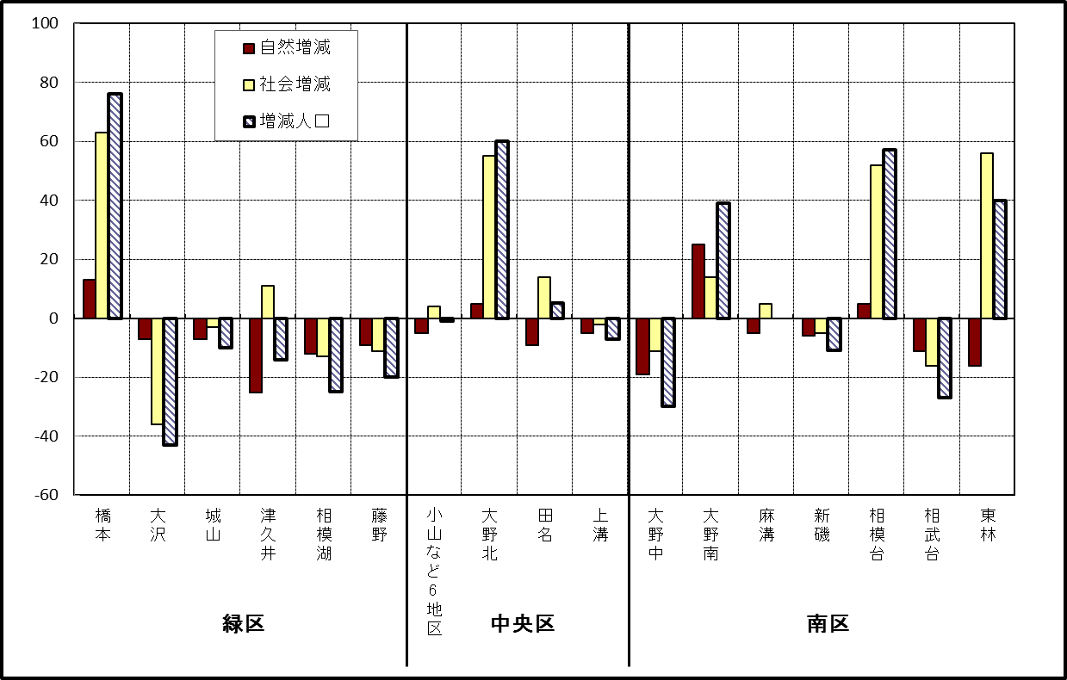

※小山など6地区とは、小山、清新、横山、中央、星が丘、光が丘の6地区である。

－ 年 間 人 口 異 動 状 況 －

 |  |  |  |  |  |  |  |  |  |  |  | 2017-11-01 |  |  |  | ～ | 2018-10-31
 |  |  |  | 人口増減 | 自 然 増 減 |  |  |  | 社 会 増 減
 |  |  |  |  | 増 減 | 増 |  | 減 | 増 減 | 増 |  |  |  |  | 減
 |  |  |  |  |  | 出 生 |  | 死 亡 |  | 転 入 |  | 市内異動 |  | 区内異動 | 転 出 |  | 市内異動 | 区内異動
 |  |  |  |  |  |  |  |  |  |  |  | 他区から転入 |  | 他地区から転居 |  |  | 他区への転出 | 他地区への転居
総 数 |  |  |  | 761 | -1,090 | 5,147 |  | 6,237 | 1,851 | 29,820 |  | 5,215 |  | 16,254 | 27,969 |  | 5,215 | 16,254
緑 区 |  |  |  | -514 | -399 | 1,168 |  | 1,567 | -115 | 5,949 |  | 1,351 |  | 3,462 | 5,879 |  | 1,536 | 3,462
 | 橋本地区 |  |  | 49 | 110 | 623 |  | 513 | -61 | 3,565 |  | 632 |  | 1,762 | 3,416 |  | 779 | 1,825
 | 大沢地区 |  |  | -33 | -42 | 239 |  | 281 | 9 | 813 |  | 398 |  | 581 | 816 |  | 444 | 523
 | 城山地区 |  |  | 63 | -71 | 154 |  | 225 | 134 | 700 |  | 175 |  | 629 | 666 |  | 140 | 564
 | 津久井地区 |  |  | -291 | -217 | 103 |  | 320 | -74 | 455 |  | 114 |  | 333 | 469 |  | 121 | 386
 | 相模湖地区 |  |  | -154 | -93 | 22 |  | 115 | -61 | 170 |  | 19 |  | 88 | 239 |  | 24 | 75
 | 藤野地区 |  |  | -148 | -86 | 27 |  | 113 | -62 | 246 |  | 13 |  | 69 | 273 |  | 28 | 89
中 央 区 |  |  |  | 344 | -332 | 1,946 |  | 2,278 | 676 | 10,311 |  | 2,468 |  | 6,709 | 9,868 |  | 2,235 | 6,709
 | 小山など6地区 |  |  | -498 | -239 | 1,041 |  | 1,280 | -259 | 5,159 |  | 1,264 |  | 4,025 | 5,313 |  | 1,253 | 4,141
 | 大野北地区 |  |  | 917 | 20 | 475 |  | 455 | 897 | 3,481 |  | 566 |  | 1,516 | 2,837 |  | 399 | 1,430
 | 田名地区 |  |  | -57 | -88 | 183 |  | 271 | 31 | 803 |  | 343 |  | 514 | 809 |  | 312 | 508
 | 上溝地区 |  |  | -18 | -25 | 247 |  | 272 | 7 | 868 |  | 295 |  | 654 | 909 |  | 271 | 630
南 区 |  |  |  | 931 | -359 | 2,033 |  | 2,392 | 1,290 | 13,560 |  | 1,396 |  | 6,083 | 12,222 |  | 1,444 | 6,083
 | 大野中地区 |  |  | -117 | -113 | 446 |  | 559 | -4 | 2,417 |  | 461 |  | 1,148 | 2,365 |  | 553 | 1,112
 | 大野南地区 |  |  | 1,132 | 199 | 725 |  | 526 | 933 | 4,968 |  | 273 |  | 1,876 | 3,992 |  | 248 | 1,944
 | 麻溝地区 |  |  | 21 | -52 | 122 |  | 174 | 73 | 599 |  | 291 |  | 257 | 575 |  | 223 | 276
 | 新磯地区 |  |  | -97 | -53 | 81 |  | 134 | -44 | 455 |  | 57 |  | 191 | 521 |  | 69 | 157
 | 相模台地区 |  |  | -66 | -169 | 255 |  | 424 | 103 | 2,038 |  | 148 |  | 1,127 | 1,932 |  | 158 | 1,120
 | 相武台地区 |  |  | -168 | -83 | 118 |  | 201 | -85 | 825 |  | 55 |  | 344 | 798 |  | 72 | 439
 | 東林地区 |  |  | 226 | -88 | 286 |  | 374 | 314 | 2,258 |  | 111 |  | 1,140 | 2,039 |  | 121 | 1,035
 | （注） 中央区の小山など6地区とは、小山、清新、横山、中央、星が丘、光が丘の6地区である。

－ 人 口 の 月 別 推 移 －

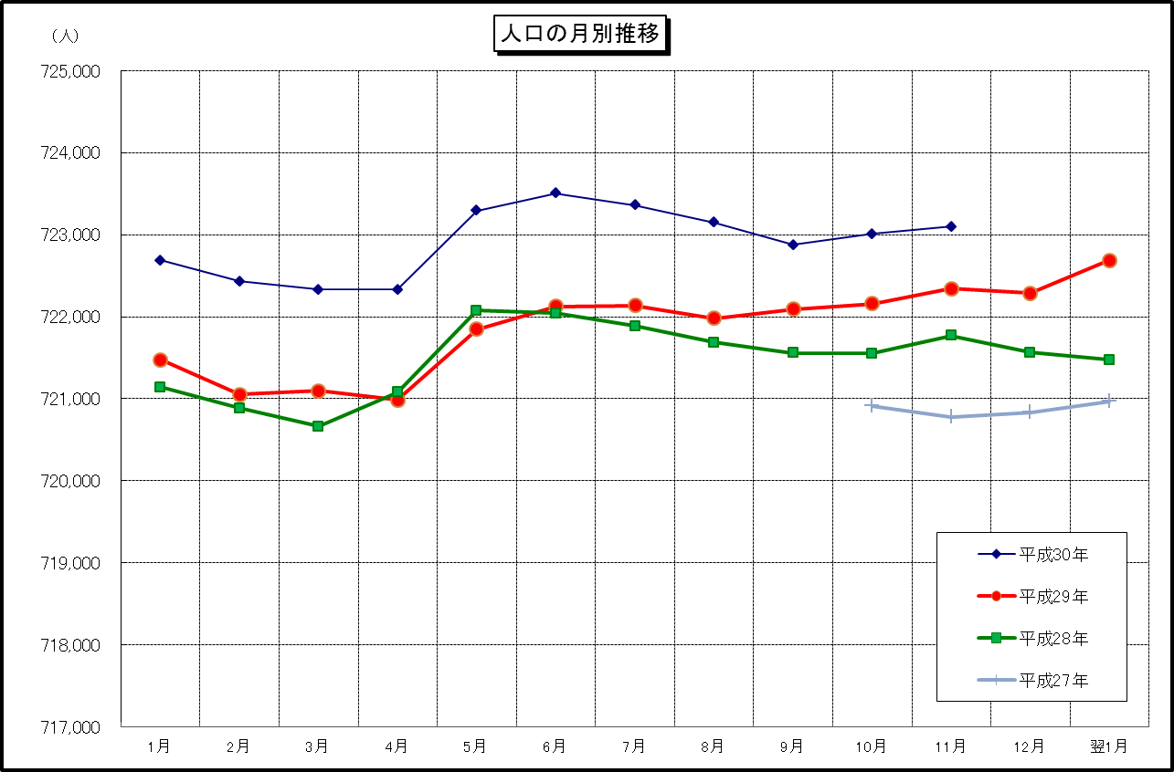

※この表は毎月1日現在の市域での人口を表している。
※平成27年10月1日現在からは、平成27年国勢調査結果に基づく推計人口である。

